Sheet1
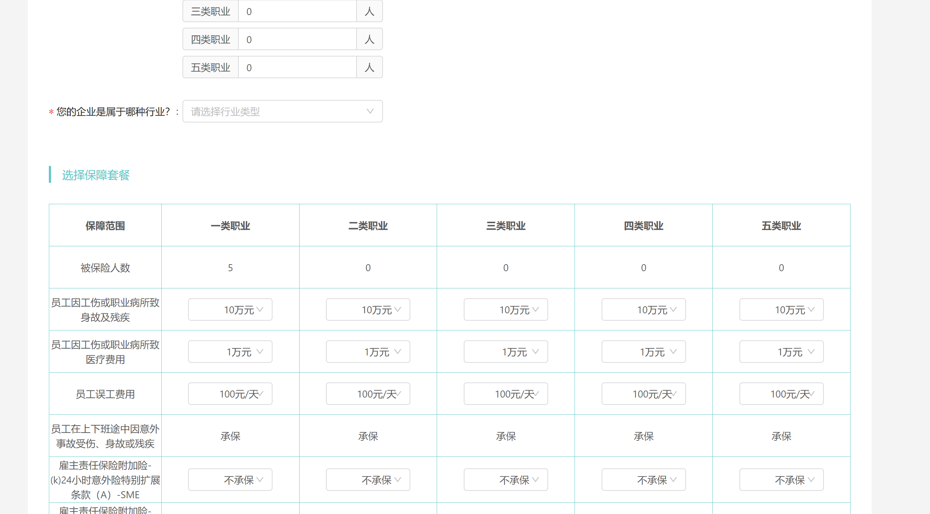
日期 | 客户名称 | 供应商 | 保险公司 | 保险方案 | 伤残比例 | 三类人数 | 渠道道价 | 四类人数 | 卖渠道价 | 五类人数 | 卖渠道价 | 运营 | 返费总额 | 利润 | 回款日期
2024.4.1 | 北京惠诺康达保险代理有限公司 | 惠诺康达 | 国寿财深分 | 50+5 | 10% | 3 | 33 | 10 | 43 | 0 | 90 | 苑培磊 |  |  | 未回款
 |  |  |  |  |  | 三类卖价 |  | 四类卖价 |  | 五类卖价
 |  |  |  |  |  | 37 |  | 48 |  | 100

◆以上为台账总界面，且能导出为表格
需求：
1.日期框：下拉框，日期不可手输，需要弹出日历界面，手点
2.客户名称：手输
3.供应商：在“后台”设置，且设置后，保险公司这栏仅可选择这个供应商对应的保险公司
4.保险公司：仅在供应商部分可选择，多家供应商，相同保司可重复选择
5.保险方案：在相对应的“后台-供应商-保险公司”内预设方案
6.伤残比例：同上
7.345类人数：在相对应的“后台-供应商-保险公司”内预设底价
8.渠道卖价：如果所示 手输卖价价
9.运营：后台添加运营（且对应账号）
10.返费总额：▴利润=三类人数*（三类卖价-三类渠道价）+四类人数*（四类卖价-四类渠道价）+五类人数*（五类卖价-五类渠道价）
11.利润：▴利润=三四五类人数*卖价-人数*后台预设底价-返费总额
12.回款日期：下拉框：填写未回款，或者款款日期。必填项

后台：
供应商 | 保险公司 |  | 10+0 | 30+3 | 50+5 | 80+20
惠诺康达 | 国寿财深分 | 三类5%
 |  | 三类10%
 |  | 四类5%
 |  | 四类10
 |  | 五类5%
 |  | 五类10%

阳光经纪 | 渤海上分 | 三类5%
 |  | 三类10%
 |  | 四类5%
 |  | 四类10
 |  | 五类5%
 |  | 五类10%
需求：
1.底价为后台预设
2.不填则代表无，无则不在“保险方案”“伤残比例”中显示，（防止选择错误）

◆需要一键导出功能。批量导出上月功能，修改后保存做当月

 | 喜欢界面风格如下

